Feuille1
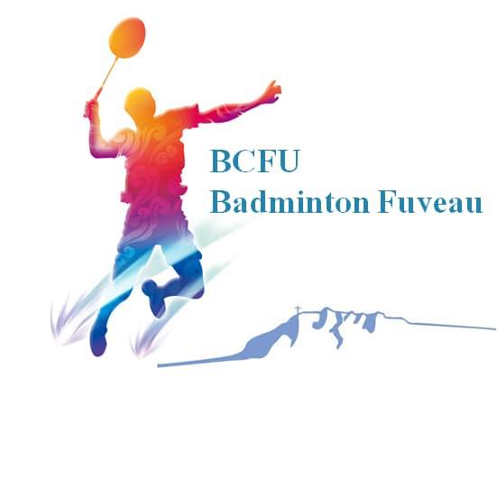
1er Tournoi équipes LAMA 2 - Dimanche 12 juin 2022

CLUB : |  |  | NOM DU RESPONSABLE :
SIGLE : |  |  | EMAIL :
LIGUE : |  |  | TÉLÉPHONE :

Nom | Prénom | Sexe | Licence | Classements S/D/Mxte

Hommes (4 joueurs minimum par équipes). Chaque équipe jouera 5 rencontres, soit 5 matchs par joueur dans le cadre d'une équipe de 4 hommes et 4 femmes.

Femmes (4 joueuses minimum par équipes), Chaque équipe jouera 5 rencontres, soit 5 matchs par joueur dans le cadre d'une équipe de 4 hommes et 4 femmes.

Clôture des inscriptions : Mercredi 1er juin 2022 |  |  | Montant total : | 150 €
 | Par équipe = 150€

Renseignements
Le chèque à l'ordre du BCFU devra être envoyé à l'adresse suivante: BCFU, Maison des Associations, 13710 FUVEAU
tournoibcfu.lama2@gmail.com
Info Inscription: 06.09.93.65.10
Info tournoi: 06.30.49.07.18

